Gráfico 1
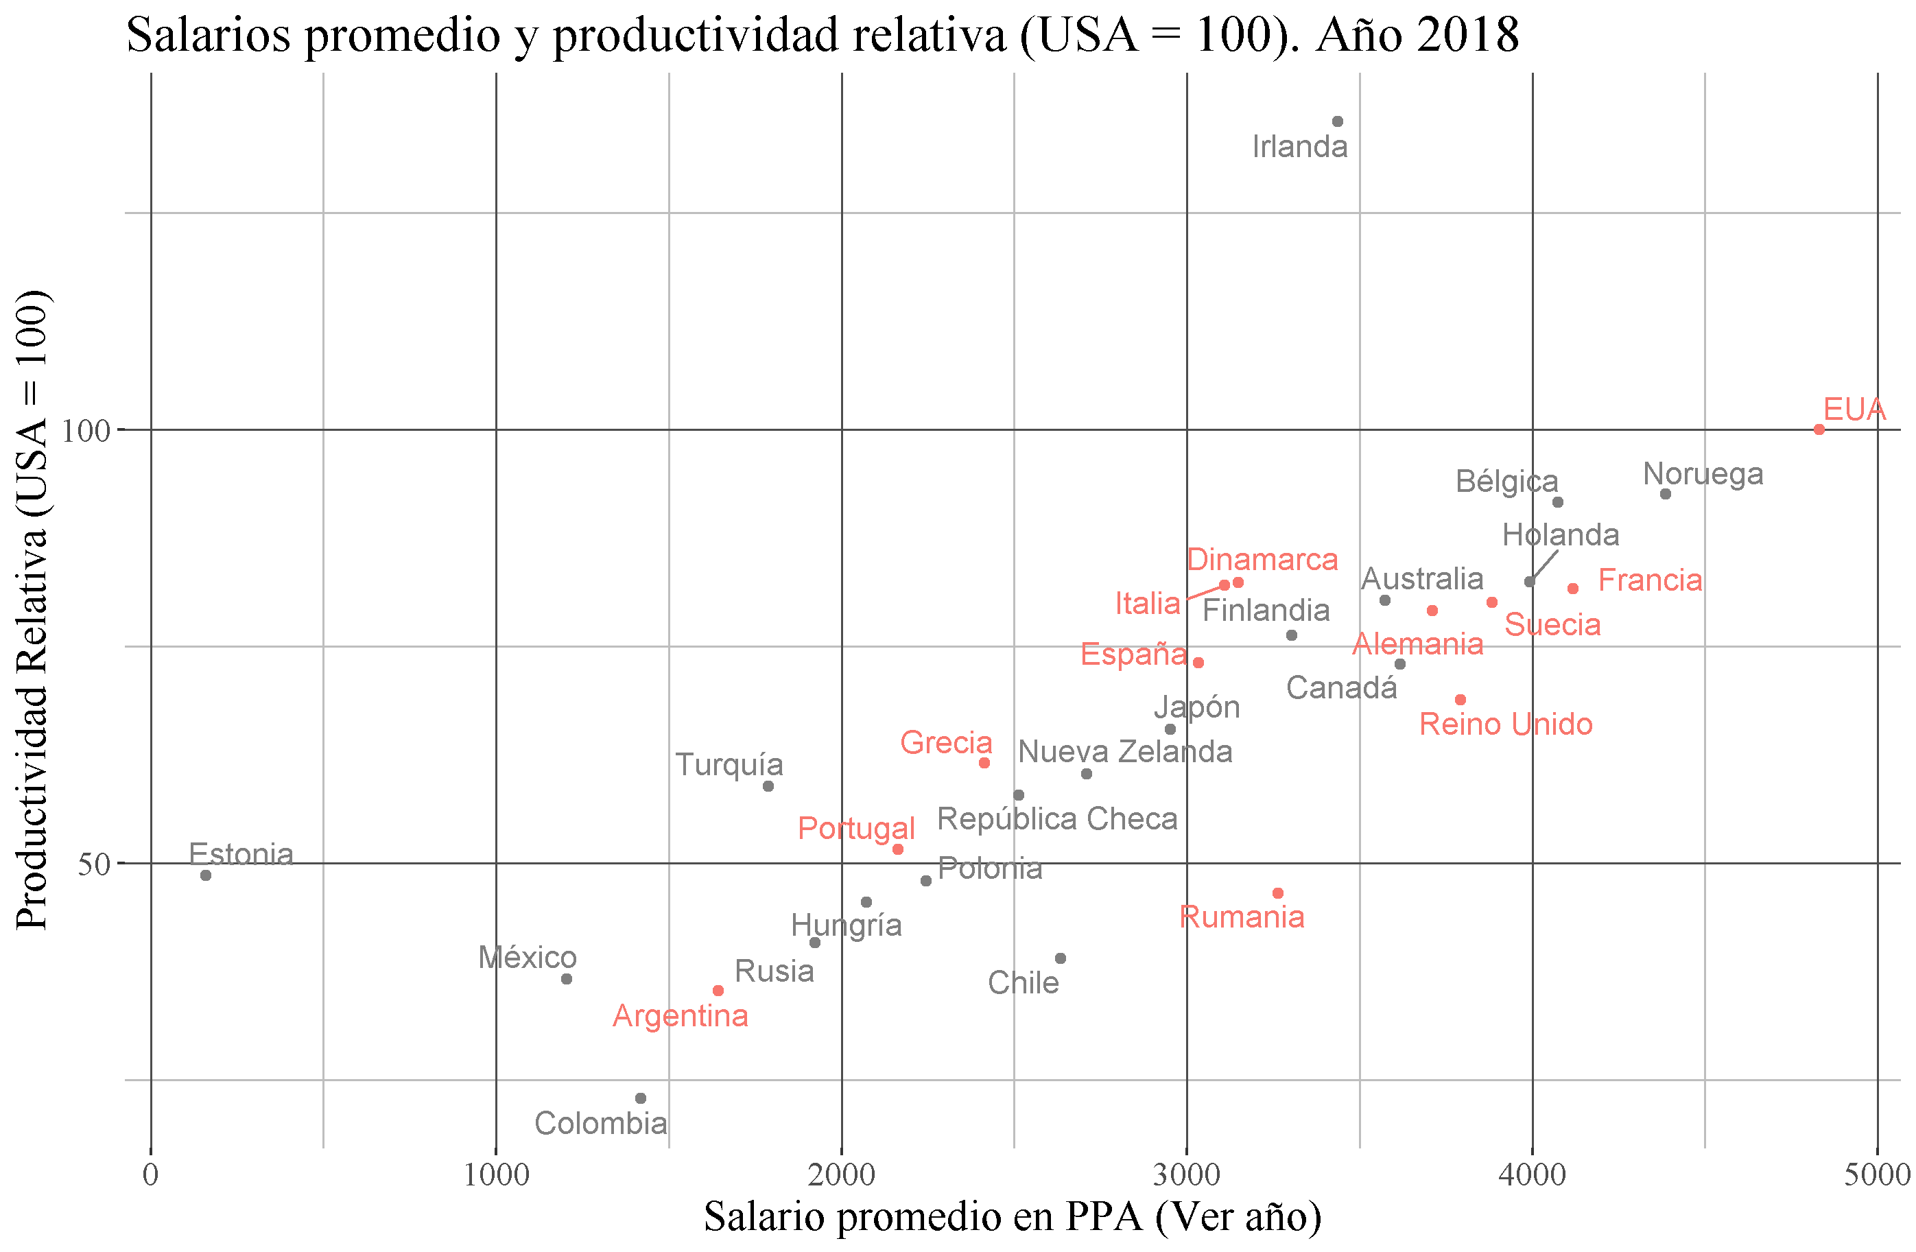
Datos Agregados Salario y Productividad

Cuadro 1
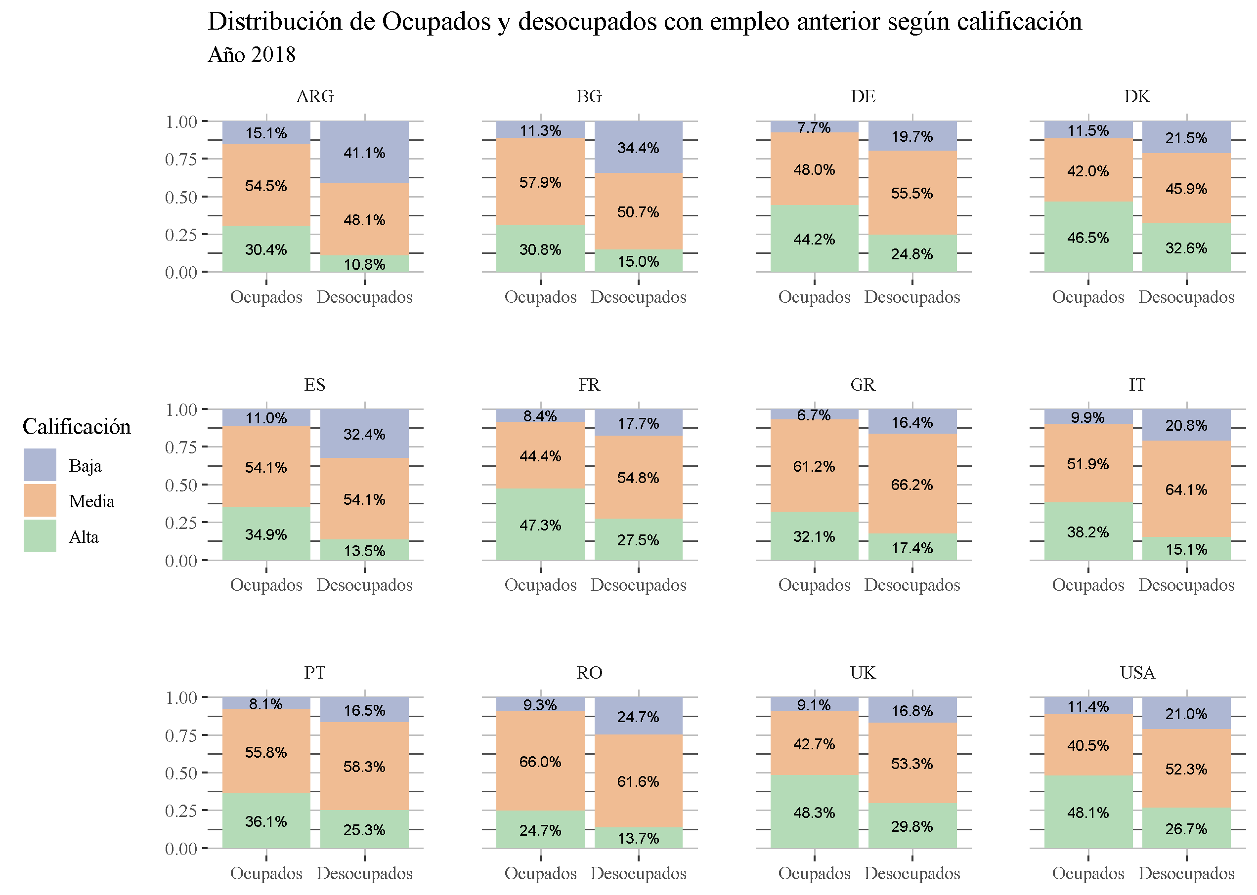
Presión sobre los distintos segmentos del mercado de trabajo

Gráfico 2
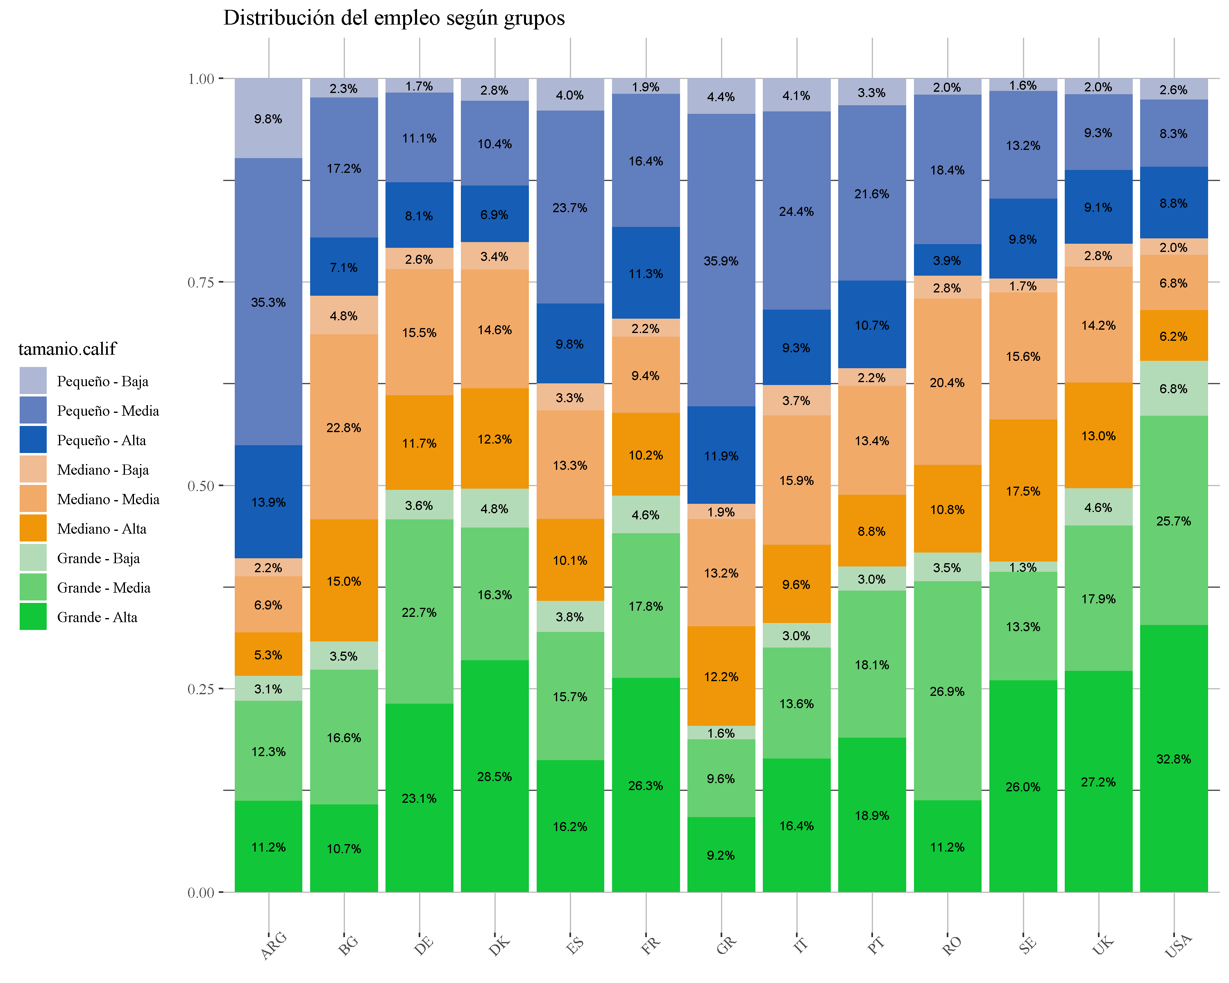
Año 2018

Gráfico 3
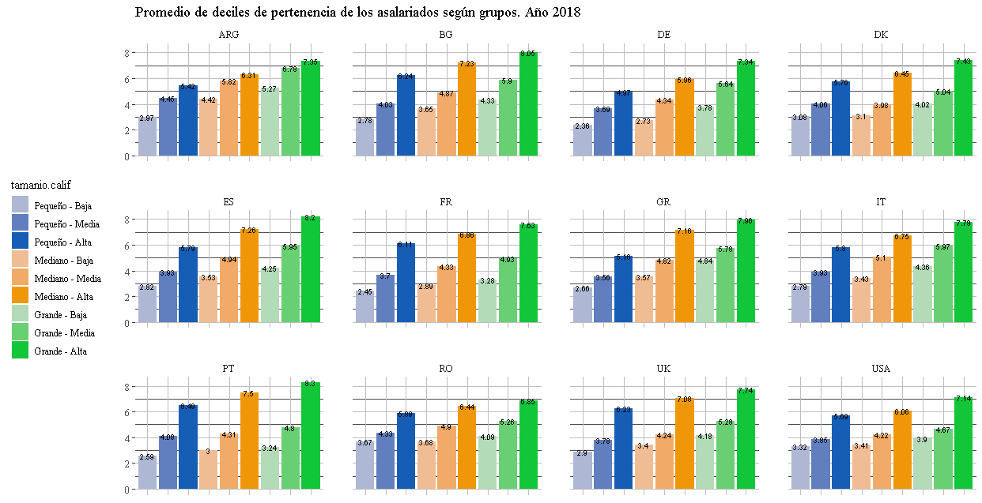
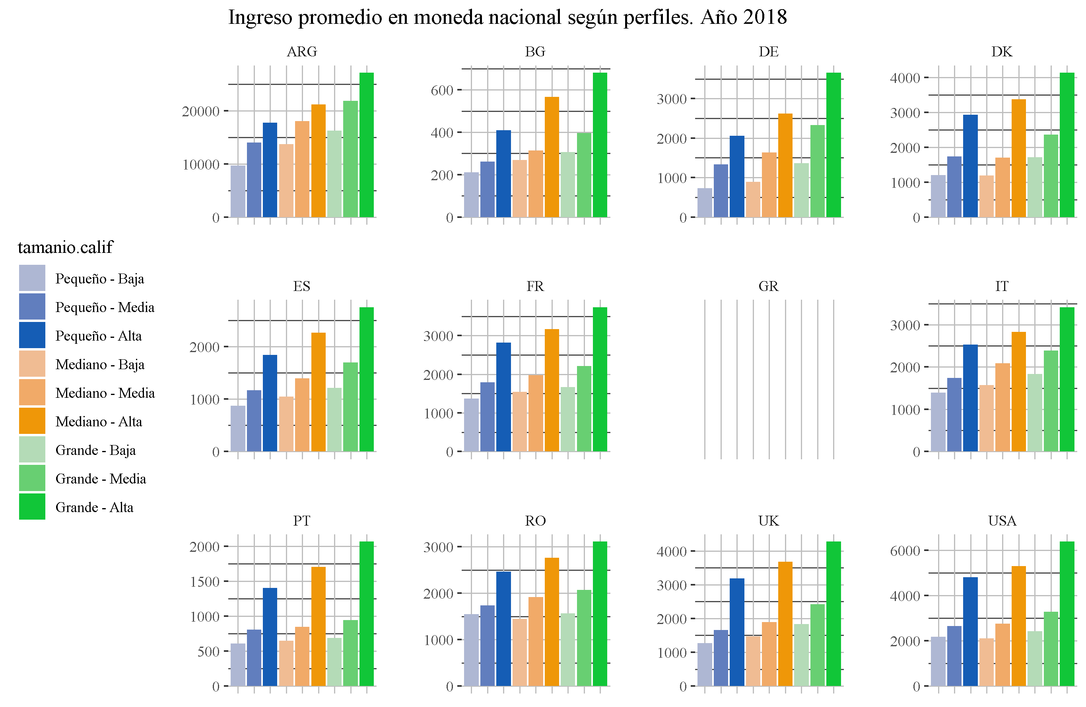

Grafico 4
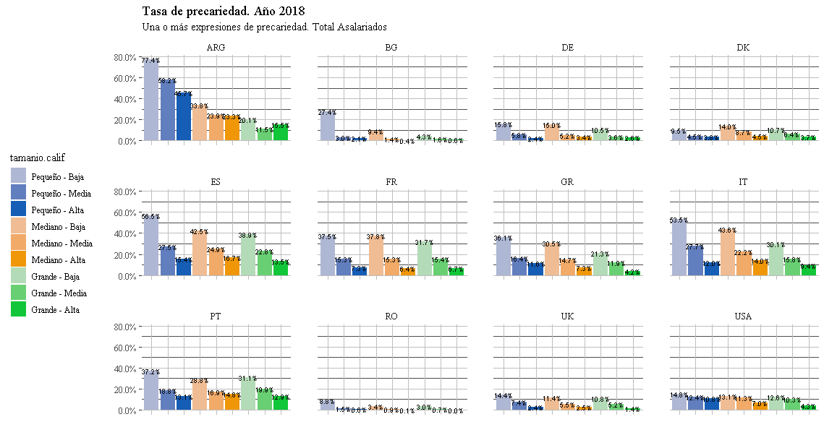
Calidad del empleo.
Están los datos de las coocurrencias también, pero son muchisimas dimensiones (y algunas aparecen solo en algunos países) . No se me ocurre una forma de visualizarlo todo junto por ahora
A priori se puede hacer el mismo gráfico que con los deciles, pero con la tasas de part. Time, que es el común a todos ellos | Me había comido un país antes!! Se arruinó el cuadrado

Graf 5
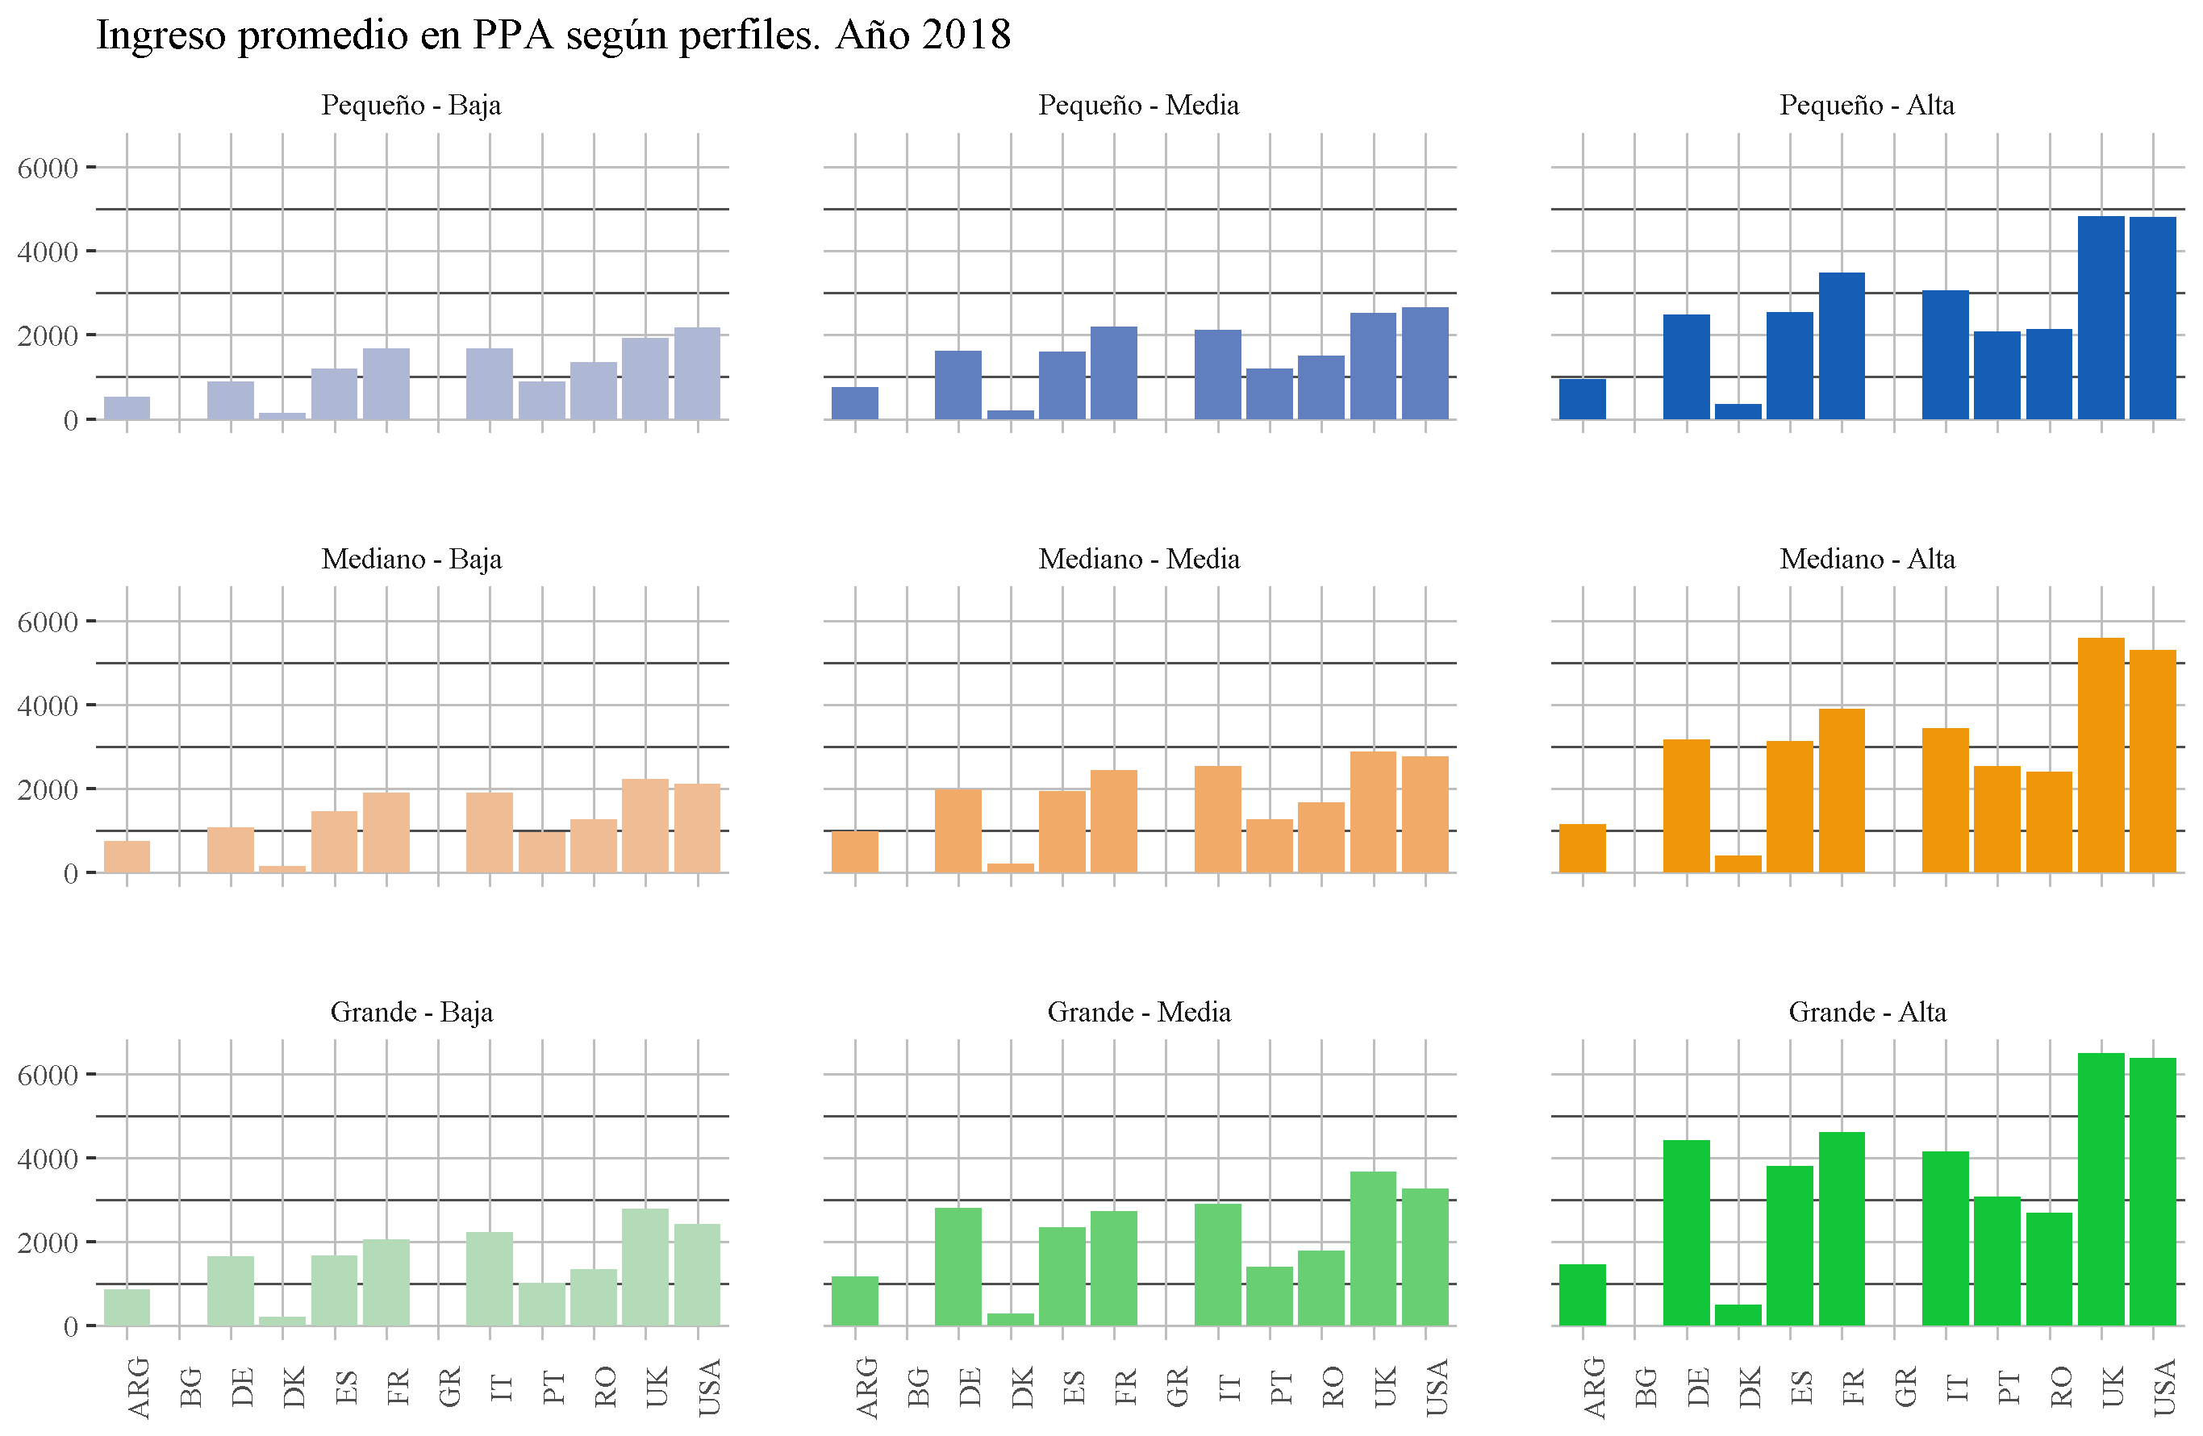
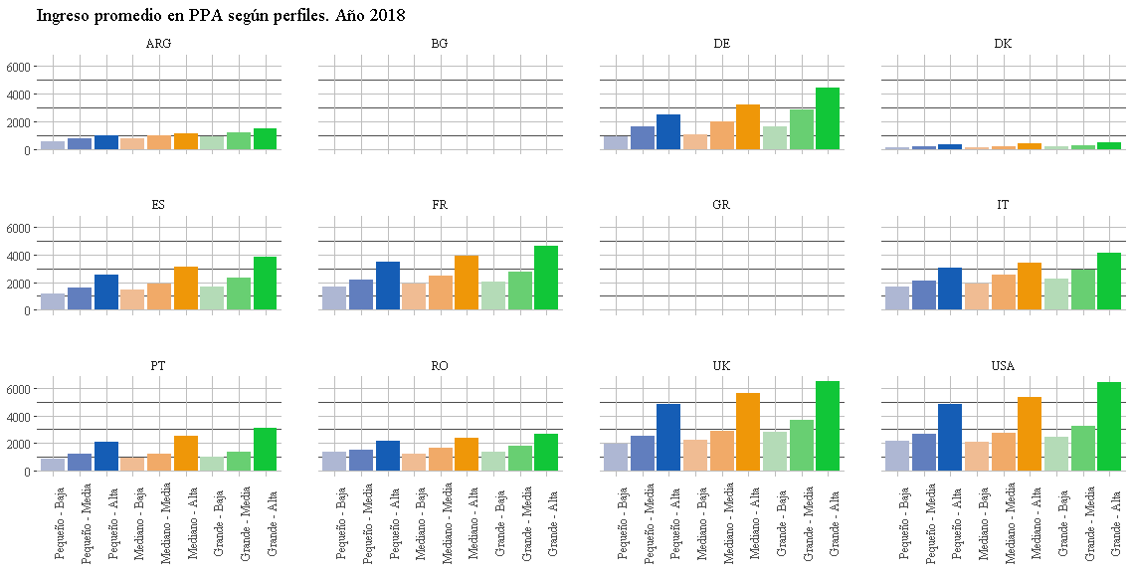
Comparación de ingresos en PPP. Año 2018 (cuando esté)

Graf 6 y más
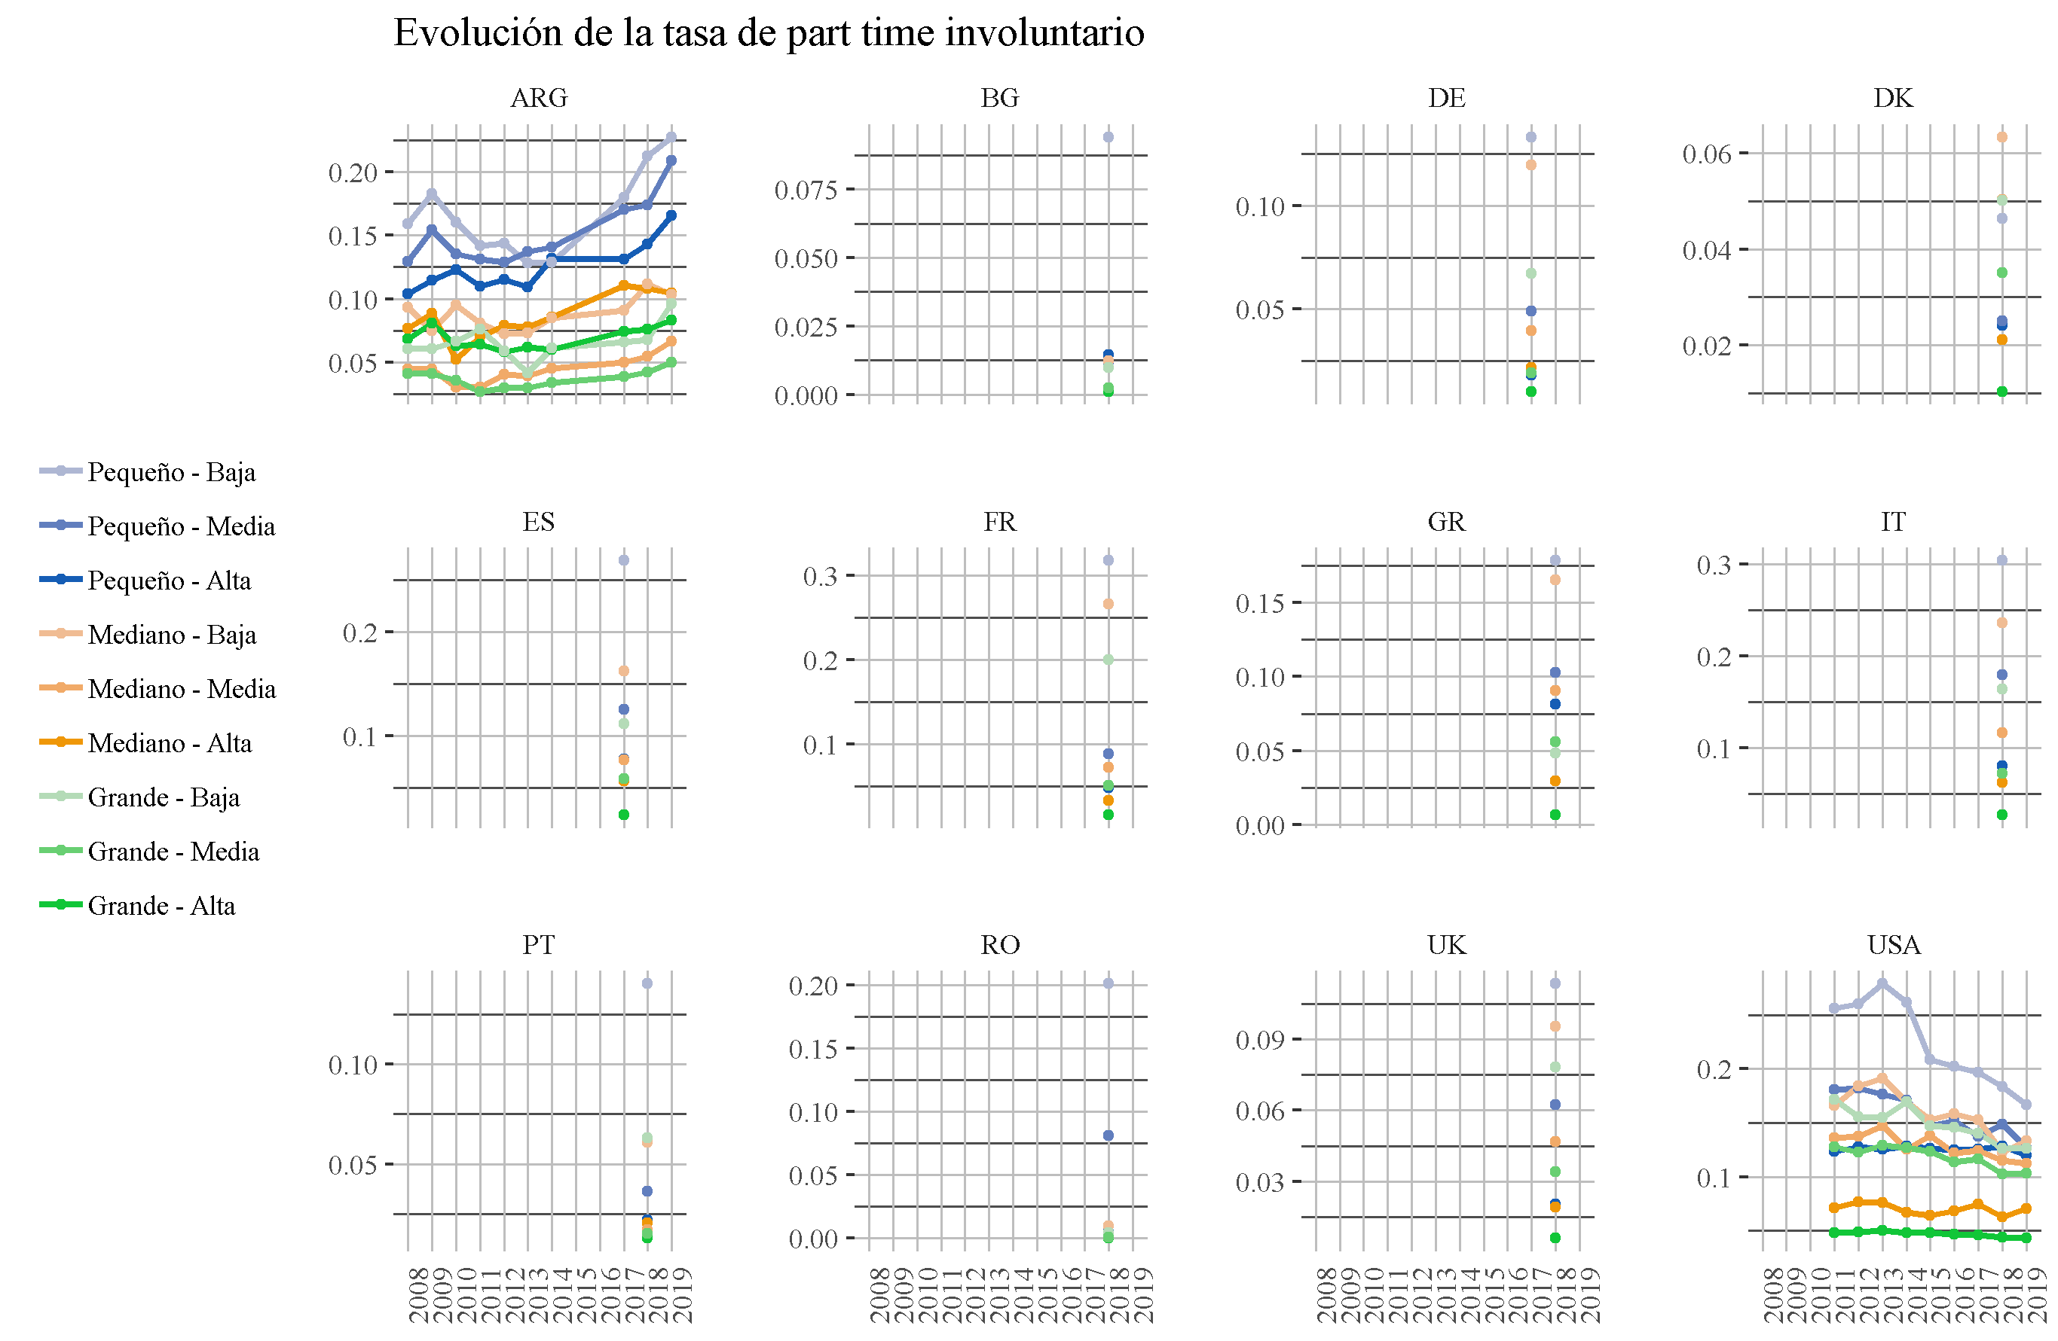
Comparación de series temporales. Calidad e ingresos 2008 a 2018

